Pérdidas y Ganacias (2)
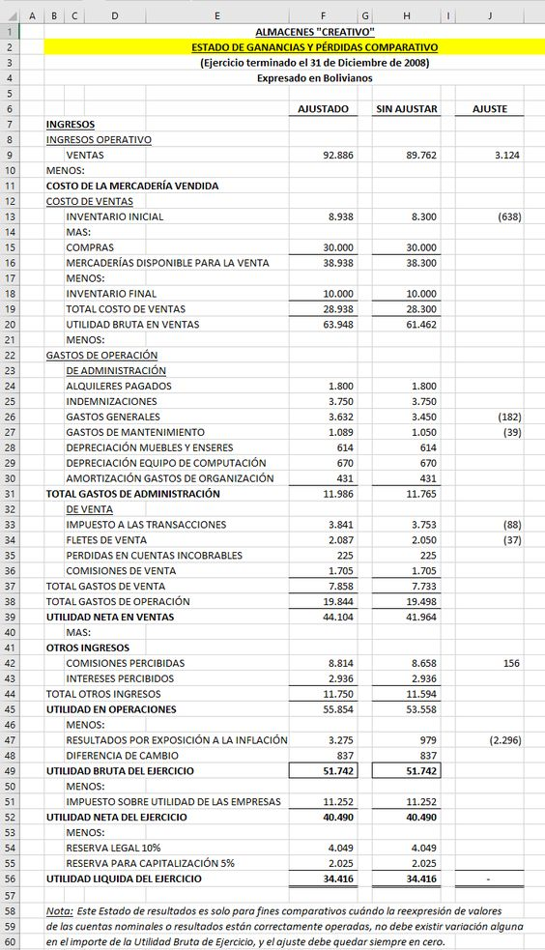
Compañía KISMAR
Estado de Pérdidas y Ganancias
(En miles de Dólares)

 | 2022 | 2021
 | USD $ | USD $
VENTAS NETAS | 22,411,354.00 | 20,348,852.00
COSTOS DE VENTAS | 17,093,808.00 | 17,170,705.00
Utilidad Bruta | 5,317,546.00 | 3,178,147.00

GASTOS DE OPERACIÓN | 2,956,829.00 | 1,730,287.00

Utilidad de Operación | 2,360,717.00 | 1,447,860.00

Gastos Financieros | 2,056,134.00 | 994,892.00
Otros Egresos | 137,752.00 | 41,550.00
Otros Ingresos | 90,853.00 | 17,231.00

Utilidad antes de Impuestos | 257,684.00 | 428,649.00

IMPUESTO A LA RENTA | 789,456.00 | 573.00

UTILIDAD NETA | 1,047,140.00 | 429,222.00

